基础知识及电器详情对照
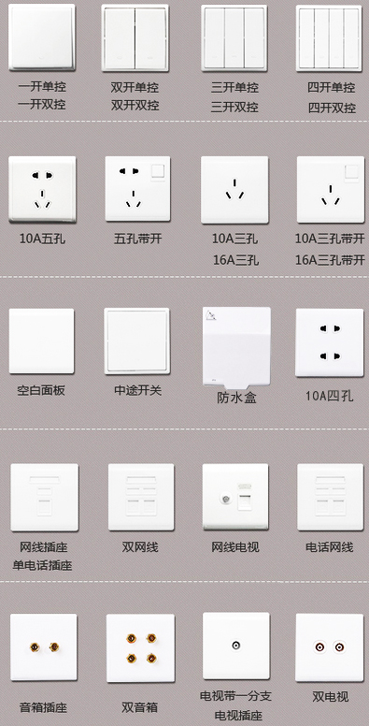
开关插座房间布置表 |  |  |  | 多位开关：几个开关并列，各自控制各自的灯。往往也称：双联、三联，或一开、四开等。
空间 | 插座 |  | 开关
 | 位置 | 数量 | 位置
卧室 | 床头两边各1个（床头灯） | 2 | 门边、门头（双控或双回路控制吸顶灯）
 | 电视、机顶盒 | 2 | 装饰效果灯开关 | 双控开关：二个开关在不同位置可控制同一盏灯，如位于楼梯口、大厅、走道、床头等，需预先布线。
 | 空调（三孔带开关） | 1
 | 电脑（三孔带开关） | 1
 | 预留 | 1~2
客厅 | 电视、机顶盒、娱乐设备 | 4 | 吊灯双回路控制 | 10A插座：满足家庭内普通电器用电限额。承受功率在2200W内。
 | 空调（三孔带开关） | 1 | 玄关灯双控
 | 沙发两侧 | 2 | 装饰效果灯开关
 | 预留 | 1~2
卫生间 | 热水器（三孔带开关） | 1 | 镜前灯 | 16A插座：满足家庭内空调或其它大功率电器，注意：电器的插头规格。承受功率在3520W内。
 | 洗衣机（三孔带开关） | 1 | 排风扇（最好在马桶边）
 | 镜边（吹风机） | 1 | 吸顶灯或浴霸
 | 马桶边（智能马桶） | 1
 | 预留 | 1~2 |  | 插座带开关：可以控制插座通断电；也可以单独作为开关使用。多用于常用电器处，如微波炉、洗衣机等，还有用于镜前灯。注意一定要触手可及、容易操作的地方，否则就是浪费。
厨房 | 排烟机（三孔带开关） | 1 | 吸顶灯
 | 炉灶下（以防以后换为电器灶） | 1
 | 水槽下（小厨宝/垃圾粉碎器） | 1
 | 水台边 | 1
 | 操作台（用于小电器/带开关） | 2~3 | 操作台灯
 | 微波炉（三孔带开关） | 1 |  | 空白面板：封墙上预留的查线盒、弃用的墙孔。
 | 消毒柜（三孔带开关） | 1
 | 预留 | 1
餐厅 | 电冰箱（三孔带开关） | 1 | 吊灯双回路控制
 | 餐桌边 | 1~2 | 装饰效果灯 | 中途开关：由两个单刀双至开关组成，目的是为了实现在三个或三个以上位置进行通断控制。也叫一开多控、中途掣开关、双路换向开关。
 | 预留 | 1~2
阳台 | 预留 | 1~2 | 吸顶灯
玄关 | 预留 | 1 | 与客厅开关处做双控
书房 | 电脑（三孔带开关） | 1 | 吊灯 | 防水盒：防水盒是建立在插座基础上的,先把防水盒套在插座上固定在底盒就可以。
 | 空调（三孔带开关） | 1 | 电脑一电视（音视频共享）
 | 书桌边（台灯） | 1 | 电视或有线一电脑（音视频共享）
 | 预留 | 1~2
电视 | 客厅一各卧室一餐厅一主卫一书房 |  |  | 信息插座：电话、电脑、电视插座。因后端的接插模块正牌货市场价很高，价格比较贵。需要合理规划布线，固定电话已经基本淘汰，小户型也可以用合理的wifi布局，覆盖整个房屋代替部分网络接口。
电话 | 现在固话已经基本淘汰，可以根据实际不预留
网络 | 客厅一各卧室一餐厅一主卫一书房一厨房（小户型可以适当减少，用wifi即可）
整体音响 | 客厅一各卧室一餐厅一主卫一书房一厨房－观景阳台
AV共享 | 客厅－各卧室－餐厅－书房
 | 弱电集中布线﹝卫星电视线路预留）

两室两厅插座户型对照图
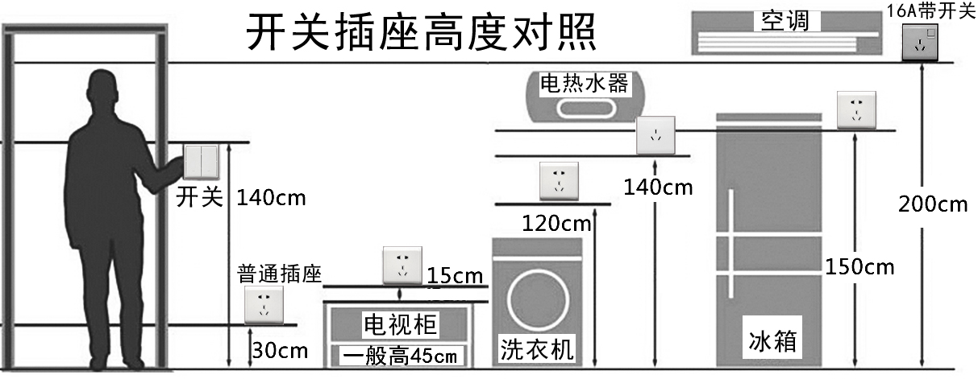
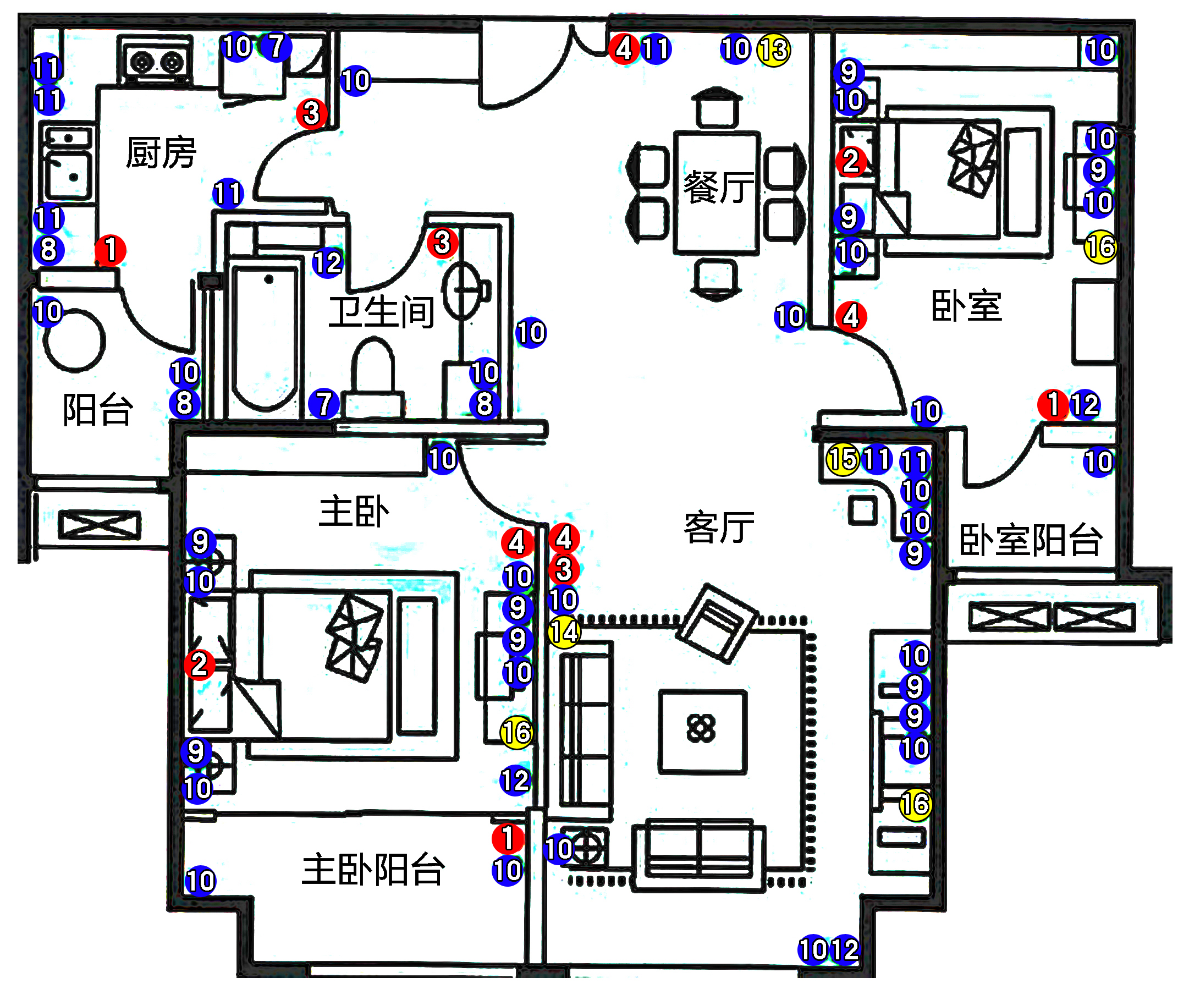
编号 | 单品名称 | 餐厅 | 客厅 | 主卧 | 卧室 | 公卫 | 厨房 | 阳台 | 主阳 | 走道 | 合计
① | 单联单控开关 |  |  |  | 1 |  | 1 |  | 1 |  | 3
② | 单联双控开关 |  |  | 1 | 1 |  |  |  |  |  | 2
③ | 双联单控开关 |  | 1 |  |  | 1 | 1 |  |  |  | 3
④ | 双联双控开关 | 1 | 1 | 1 | 1 |  |  |  |  |  | 4
⑤ | 三联单控开关 |  |  |  |  |  |  |  |  |  | 0
⑥ | 三联双控开关 |  |  |  |  |  |  |  |  |  | 0

⑦ | 10A三极插座 |  |  |  |  | 1 | 1 |  |  |  | 2
⑧ | 10A三极插座带开关 |  |  |  |  | 1 | 1 | 1 |  |  | 3
⑨ | 10A两位两极插座 |  | 3 | 4 | 3 |  |  |  |  |  | 10
⑩ | 10A五孔插座 | 3 | 7 | 5 | 7 | 1 | 1 | 2 | 2 | 1 | 29
⑪ | 10A五孔插座带开关 | 1 | 2 |  |  |  | 4 |  |  |  | 7
⑫ | 16A三极插座带开关 |  | 1 | 1 | 1 | 1 |  |  |  |  | 4

⑬ | 单联电视插座 | 1 |  |  |  |  |  |  |  |  | 1
⑭ | 单联电话插座 |  | 1 |  |  |  |  |  |  |  | 1
⑮ | 单联网络插座 |  | 1 |  |  |  |  |  |  |  | 1
⑯ | 电视 + 网络插座 |  | 1 | 1 | 1 |  |  |  |  |  | 3
合 |  | 6 | 18 | 13 | 15 | 5 | 9 | 3 | 3 | 1 | 73

空开规划表
